상품제안서
위생키트 선물세트 6종H (바세린 핸드크림 스포츠타올 등) | 상품코드: F28395

 |  |  |  |  |  |  | 02-412-0044 | www.easy1.co.kr
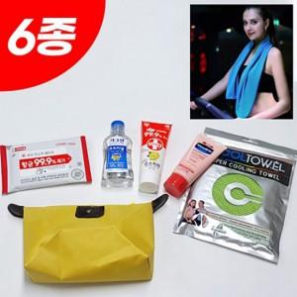

【상세/제작정보】 | <p>인쇄관련 별도문의</p>

【인쇄/포장옵션】 | / 포장불가능

【공급단가】 | 수량 | 100~ | 300~ | 500~ | 1,000~ | 3,000~
*VAT별도 | 단가 | 8,970원 | 8,820원 | 8,600원 | 8,450원 | 8,220원

【상품 URL】 | https://dev.easy1.co.kr:443/src/goods_detail.php?gdno=28395

